Feuil1
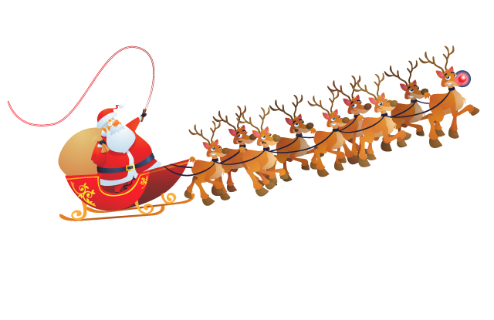
 |  |  |  | TOURNOI AMICAL DE DOUBLE DE NOËL 22 DECEMBRE 2019 Séries : D8/D9 et P/NC


Ligue : |  | Sigle du club : |  |  |  |  | Inscriptions à retourner avant le 08 décembre 2019
Nom du Club : |  |  |  |  |  |  | Règlement par chèque des inscriptions à l'ordre de : BCEG
Nom du Responsable :
Adresse du Responsable : |  |  |  |  |  |  | A envoyer à Stéphane VAN DEN BORRE 13 rue de Cossigny 77170 BRIE COMTE ROBERT

Tél. |  |  | Port.
email (obligatoire) : |  |  |  |  |  |  | bceg_bad@yahoo.fr

Nom et Prénom |  | Club | N° Licence | Classement |  |  |  |  |  | Partenaire de Double |  |  |  |  | Partenaire de Mixte

 |  |  |  | S | D | M | DH | DD | DX | Nom |  | Club | N° Licence | Clt | Nom | Club | N° Licence | Clt




INSCRIPTIONS : | Joueurs |  | 15 Euros x |  | = | 0 € | TOTAL |  | = | 0 | €
 | Accompagnateurs |  | 10 Euros x |  | = | 0 €

Inscriptions prises en compte par ordre d'arrivée
Le tarif joueur/accompagnateur comprend l'accès total à la buvette toute la journée

